山行報告書
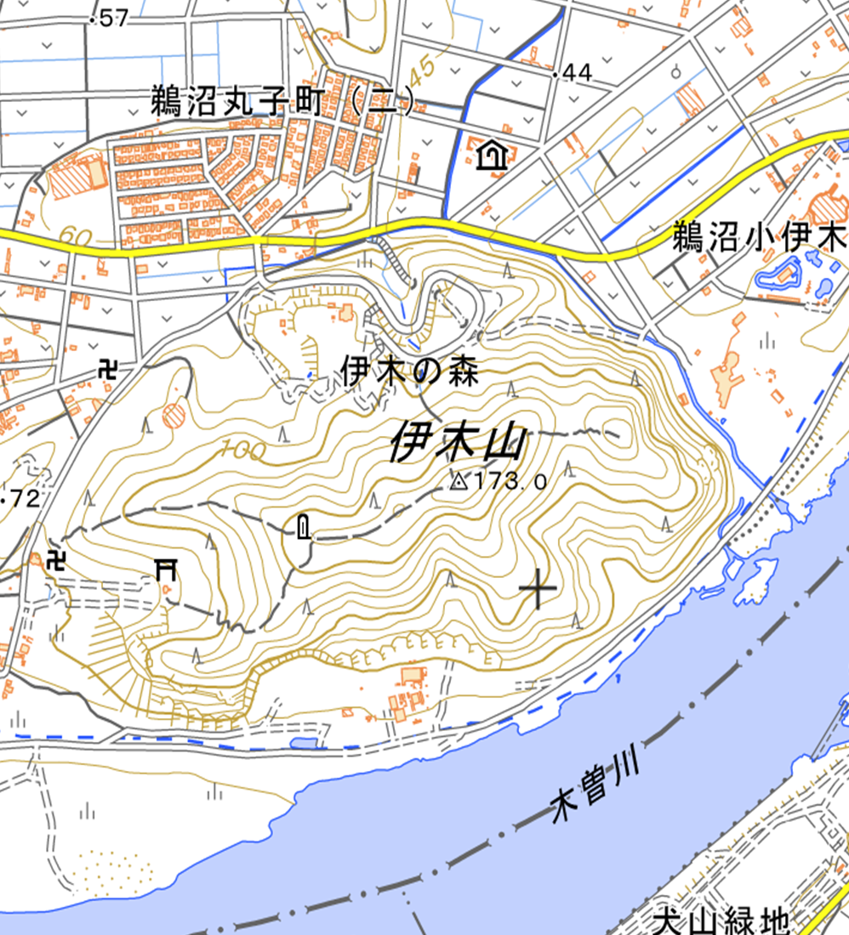
山行報告 |  |  |  |  | 報告者 | 河本 昇
●山 名 | 伊木山 |  |  |  | 山 域 | 各務ヶ原市

●山行目的 | 岩登りトレーニング
●山行期間 | 2023-10-28 |  |  |  | 天 候 | 晴
●メンバー | ＣＬ | 河本 昇 | ＳＬ | 一宮 富美夫
 | 堀 弘美 |  | 川合 昇

●コースタイム
9：00伊木の駐車場 → 伊木の岩場 → 15：30伊木の駐車場 解散

●現地の状況及び感想その他
本日は岩登りでの講習会で色々と教えて頂き有難うございました。 岩登り講習会は今回2回目の参加で学んだ事 ①登りでのコース取り ②ATC使い方 ③８の字の結び方 ④スリングの使い方、結び方等 練習用のロープも頂いたので次回に向けて練習します。 岩登りをする時にビレイする人の安心感が伝わり岩登り初心者でも安心して登れました。 本日はありがとう御座いました。 （川合）

●事故の有無（有の場合その詳しい状況と原因、対策）

●準備段階での問題点とその対策

